概要
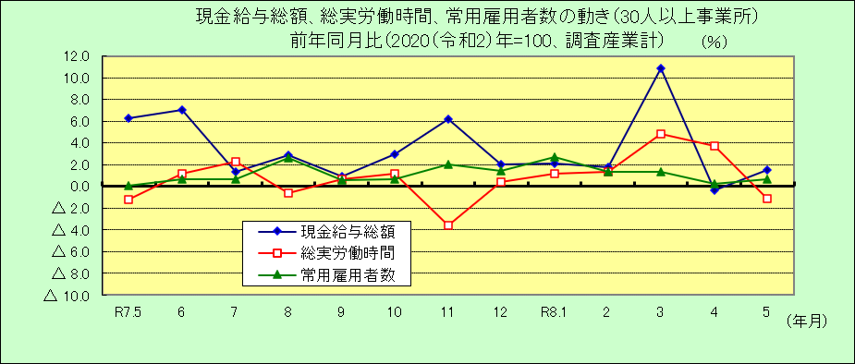
Ⅰ 結 果 の 概 況 （調査産業計）

 | 事業所規模 常用労働者５人以上

 | （１）賃金の動き

 |  | ・一人平均月間現金給与総額は284,294円で、前年同月比2.4％の増加となりました。(２か月ぶりの増加)

 |  | ・きまって支給する給与は278,693円で、前年同月比2.7％の増加となりました。(29カ月連続増加)

 |  | ・所定内給与は257,596円で、前年同月比2.2％の増加となりました。(35カ月連続増加)

 | （２）労働時間の動き

 |  | ・一人平均月間総実労働時間は136.1時間で、前年同月比2.8％の減少となりました。(３カ月ぶりの減少)

 |  | ・所定内労働時間は125.2時間で、前年同月比3.7％の減少となりました。(２カ月連続減少)

 |  | ・所定外労働時間は10.9時間で、前年同月比8.9％の増加となりました。(５カ月連続増加)

 | （３）雇用の動き

 |  | ・常用労働者数は358,533人で、前年同月比0.5％の増加となりました。(16カ月連続増加)

 |  | ・パートタイム労働者比率は28.5％で、前年同月差2.1ﾎﾟｲﾝﾄの増加となりました。

 |  | ・労働異動率では、入職率は1.87％、離職率は1.88％で、0.01ﾎﾟｲﾝﾄの離職超過となりました。

 | 事業所規模 常用労働者３０人以上

 | （１）賃金の動き

 |  | ・一人平均月間現金給与総額は307,335円で、前年同月比1.5％の増加となりました。(２か月ぶりの増加)

 |  | ・きまって支給する給与は302,390円で、前年同月比2.2％の増加となりました。(29カ月連続増加)

 |  | ・所定内給与は275,049円で、前年同月比1.8％の増加となりました。(29カ月連続増加)

 | （２）労働時間の動き

 |  | ・一人平均月間総実労働時間は142.2時間で、前年同月比1.1％の減少となりました。(６カ月ぶりの減少)

 |  | ・所定内労働時間は128.7時間で、前年同月比2.6％の減少となりました。(３カ月ぶりの減少)

 |  | ・所定外労働時間は13.5時間で、前年同月比16.4％の増加となりました。(５カ月連続増加)

 | （３）雇用の動き

 |  | ・常用労働者数は205,311人で、前年同月比0.7％の増加となりました。(16カ月連続増加)

 |  | ・パートタイム労働者比率は25.0％で、前年同月差1.3ﾎﾟｲﾝﾄの増加となりました。

 |  | ・労働異動率では、入職率は1.78％、離職率は1.41％で、0.37ﾎﾟｲﾝﾄの入職超過となりました。

